关系图
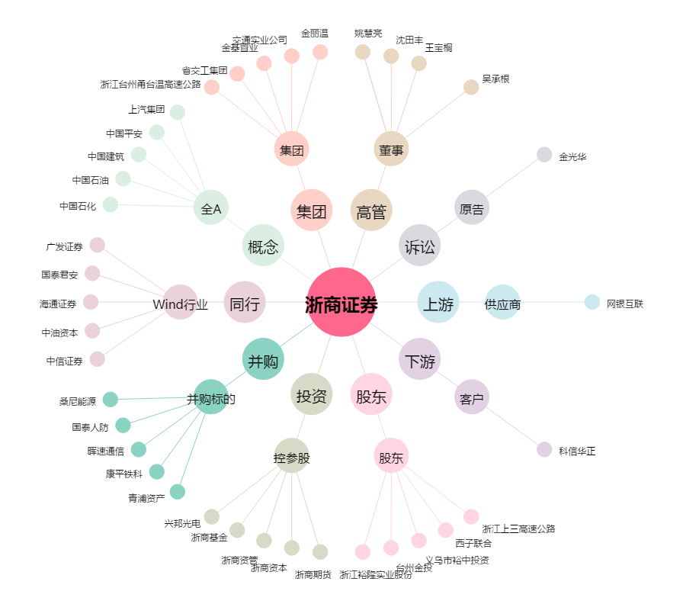
浙商证券[601878.SH] - 关系概览图

